JYSK
Przekazanie Powierzchni Najmu Lokalu L09 JYSK w dniu 31.07.2024r. dotyczy Lokalu położonego w Bielsku Białej przy ul. Warszawskiej 180

UZGODNIENIA TECHNICZNE WYNIKAJĄCE Z UMOWY NAJMU Z DNIA 29.02.2024r. |  |  | PROGNOZOWANY STATUS na dzień 31.07.2024r.
POZ. | DZIAŁANIA | PRACE DO WYKONANIA PRZED PRZEKAZANIEM POWIERZCHNI NAJMU

PRACE WYNIKAJĄCE Z WARUNKÓW TECHNICZNYCH
1. | Wydzielenie Lokalu ścianami określającymi powierzchnię Najmu | TAK | WYKONANO
2. | Wykonanie frontowej elewacji (w tym witryn szklanych wraz z drzwiami wejściowymi do Lokalu) | TAK | Do 20.08.2024r. - Fasada aluminiowa zostanie zamontowana, do uzupełniania pozostanie szklenie fasady.
3. | Drzwi EW | TAK | WYKONANO
4. | Wykonanie podkonstrukcji pod logo nad wejściem do Lokalu wraz z przejściem dla kabla zasilającego przez elewację oraz kablem zasilającym | TAK | Do 20.08.2024r. - Zostaną wykonane wszelkie podejścia oraz instalacje. Montaż loga po stronie Najemcy.
5. | Wykonanie podkonstrukcji pod logo na pylonie wraz z kablem zasilającym | NIE | Do omówienia po ustaleniu szczegółów odnośnie budowy pylonu.
6. | Wykonanie podkonstrukcji pod logo na elewacji zbiorczej wraz z kablem zasilającym | NIE | Do 20.08.2024r.
7. | Wykonanie posadzki w Lokalu - wylewka betonowa zatarta na gładko, nie pyląca, utwardzona bez nierówności w stanie umożliwiającym bezpośrednie ułożenie LVT lub wylewka samopoziomująca | TAK | WYKONANO
8. | Wykonanie dodatkowej pochylni o spadku max 1,5% w magazynie zgodnie z Projektem Technicznym Najemcy (z uwagi na łaczenie dwóch róznych poziomów posadzki o różnicy 8cm) | TAK | WYKONANO
9. | Poszerzenie istniejącego podestu i schodów w osiach 10a-11 do szerokości 300cm zgodnie z Projektem Technicznym Najemcy, podest przykryty blachą ryflowaną, nośność podestu 1t - do wykonania poszerzeznia podestu i schodów należy w maksymalnym stopniu wykorzystać konstrukcję istniejącego podestu i schodów | TAK | Do 30.08.2024r. - Montaż schodów wykonany zostanie po otrzymaniu krat Wema z ocynkowni.
10. | Wykonanie dodatkowych balustrad przy pochylniach zewnętrznych w osiach 10a-11 (jeśli konieczne) oraz 11-12 zgodnie z Projektem Technicznym Najemcy | TAK | WYKONANO
11. | Wymiana istniejącej bramy doku w osi 11 na nową bramę z min. 2 letnią gwarancją | TAK | WYKONANO
12. | Pion kanalizacji grawitacyjnej fi110 (pod ścianą wydzielającą toalety) + 2 dodatkowe podejścia KS fi 110 (pod prysznicem i pod umywalką w przedsionku toalet) | TAK | WYKONANO
13. | Przyłącze wody + wodomierz | TAK | WYKONANO
14. | Króćce wentylacyjne nawiew-wywiew + centrala wentylacyjna na dachu | TAK | Do 30.08.2024r.
15. | 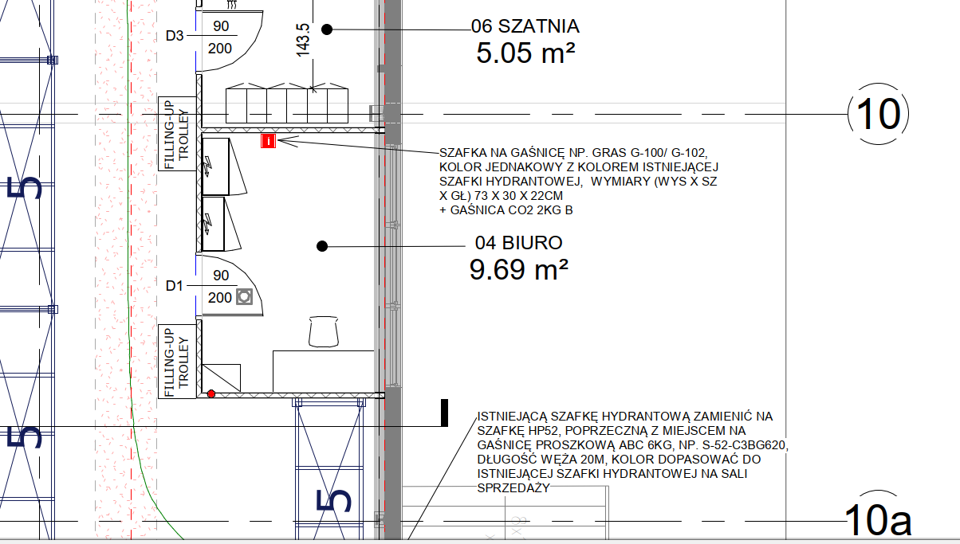 Montaż sterownika centrali wentylacyjnej - lokalizacja w biurze Kierownika | NIE | Do 30.08.2024r.
16. | Przyłącze wentylacji wyciągowej fi160 z WC (bez wentylatora wyciągowego) | NIE | Do 30.08.2024r.
17. | Wykonanie otworu przez dach/elewacje na potrzeby przejścia pod freon fi200 | NIE | Do 30.08.2024r.
18. | Przyłącze elektryczne o mocy 130kW + licznik energii elektrycznej | TAK | WYKONANO
19. | Kabel światłowodowy | TAK | WYKONANO
20. | Wykonanie instalacji hydrantowej w Lokalu wraz ze skrzynkami | TAK | WYKONANO
21. | Wykonanie podstawowego poziomu ochrony ppoż.: I warstwy tryskaczy, SAP, DSO | TAK | Zostaną wykonane w trakcie realizacji prac aranżacyjncyh w Lokalu przez Najemcę z uwagi na konieczność dostosowania instalacji ppoż do projektu Najemcy.
22. | Montaż zewnętrznego oświetlenia ewakuacyjnego i awaryjnego wraz z kablami doprowadzonymi do wnętrza Lokalu | TAK | Do 30.08.2024r. - Termin zostanie uaktualniony po akceptacji opraw przez Inwestora.
23. | Wszystkie instalacje tranzytowe przechodzące przez Lokal | TAK | WYKONANO
24. | Gniazdka zewnętrzne po obu stronach wejścia, do podświetlenia sezonowej ekspozycji Najemcy, zasilanie z rozdzielnicy Najemcy | TAK | Do 30.08.2024r. - Zostaną wykonane po wskazaniu dokładnej lokalizacji przez Najemcę.
25. | Doprowadzenie przyłącza elektrycznego dla zasilania wiaty/ogródka letniego | NIE | Do 30.08.2024r.
OPRACOWANIA
26. | Przygotowanie obmiaru geodezyjnego Lokalu | TAK | WYKONANO
27. | Przygotowanie Charakterystyki energetycznej Lokalu | NIE | Zostanie wykonane i przekazane razem z Dokumentacją Powykonawczą obiektu.
PRACE DODATKOWO ZLECONE
28. | 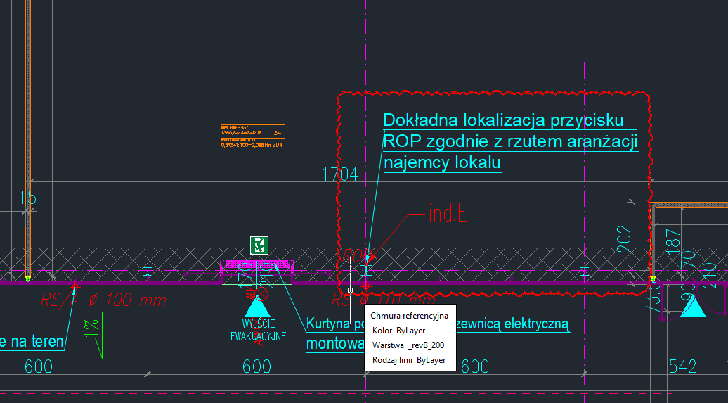 Przeniesienie przycisku ROP do lokalizacji wskazanej przez Najemcę - zlecone bezkosztowo | TAK | WYKONANO
29. | Prace dodatkowe wynikające z PT Najemcy (hydranty, przepusty w dachu) zgodnie z PZ-19 - nie zlecone, wycena w trakcie akceptacji Najemcy | NIE | Do wyjaśnienia.
30. | Wykonanie fundamentów pod wiatę/ogródek letni - nie zlecone, w trakcie uzgodnień z Najemcą | NIE | Do wyjaśnienia.
31. | Słupki przy drodze, na których będą zamontowane przez Najemcę tabliczki "Odbiór towaru JYSK" - nie zlecone, w trakcie uzgodnień z Najemcą | NIE | Do wyjaśnienia.

